Ext. & Prep. Task List 1
 | NIPT DNA Extraction & Library Preparation Task List (with fragment screening)

ว/ด/ป ที่ปฏิบัติงาน | DD/MM/YYYY |  |  |  |  | การทดสอบ | NIPT
หมายเลย Task | Run…......../2026 |  |  |  |  | ผู้ปฏิบัติงาน
แผนผังตัวอย่าง
แบ่งตัวอย่าง 200 μL ลง Strip Plate ตามตน. / ตน. 1 (PC) ใส่ MilliQ
 | Run…........ S1 |  | ✓ | Barcode | Run…........S2 |  | ✓ | Barcode
A |  |  |  | 1 |  |  |  | 9
B |  |  |  | 2 |  |  |  | 10
C |  |  |  | 3 |  |  |  | 11
D |  |  |  | 4 |  |  |  | 12
E |  |  |  | 5 |  |  |  | 13
F |  |  |  | 6 |  |  |  | 14
G |  |  |  | 7 |  |  |  | 15
H |  |  |  | 8 |  |  |  | 16
Extraction Lot no./Exp. Date
Library Lot no./Exp. Date.
ขั้นตอนการเตรียมการสกัดตัวอย่าง (Extraction)
☐ เปิดเครื่อง MGISP-100 และ Pre-clean (ประมาณ 20 นาที) ก่อนการใช้งาน (Cf-WI-T-BM18-01)
Reagent preparation
กล่องที่ 1/2 — วางที่ Rt เก็บให้พ้นแสง |  |  | กล่องที่ 2/2 — อยู่ที่ 4°C
☐ Lysis buffer |  |  | ☐ Magnetic Bead 1: วางที่อุณหภูมิห้อง 30 min |  |  |  | ☐ Elution buffer
☐ Wash buffer 1 |  |  | ☐ Magnetic Bead 2 (733 μL): วางที่อุณหภูมิห้อง 30 min
☐ Wash buffer 2: |  |  | ☐ Magnetic Bead 2 (580 μL): วางที่อุณหภูมิห้อง 30 min
☐ เตรียม MilliQ (ตน. 1 ใน TL1 / ตน. 25 ใน TL2) |  |  | ☐ เตรียม 75% Ethanol ตามปริมาตรที่ต้องการใช้ (Cf-WI-T-BM18-01)
96-Deepwell plate preparation
☐ Protease K: แบ่ง 190 μL ลงใน screw cap 0.5 mL (กล่อง 2/2 อยู่ที่ 4°C)
☐ Magnetic Bead 1: แบ่ง 270 μL ลงใน screw cap 0.5 mL → vortex + spin down
☐ Magnetic Bead 2: แบ่ง 733 μL ลงใน screw cap 2 mL → vortex + spin down
☐ Magnetic Bead 2: แบ่ง 580 μL ลงใน screw cap 2 mL → vortex + spin down
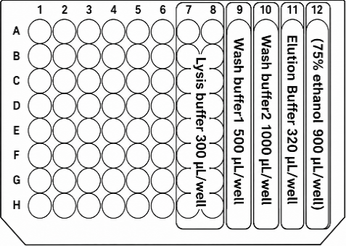 ☐ แบ่งน้ำยาลงใน 96-Deepwell plate
วางของตาม layout | Solution: NIFTY_Library preparation Script:NIFTY_LowThroughtput_DNAExtraction
หมายเหตุ: DNA ที่สกัดแล้วสามารถเก็บที่อุณหภูมิ -20°C ได้ (อย่าลืมซีลเพลตด้วยพลาสติกฟอยด์)
หากดำเนินการต่อ ให้นำ skirted PCR plate (POS3) และกล่องทิป 250 μL (POS2) ไปใช้ในขั้นตอนถัดไป
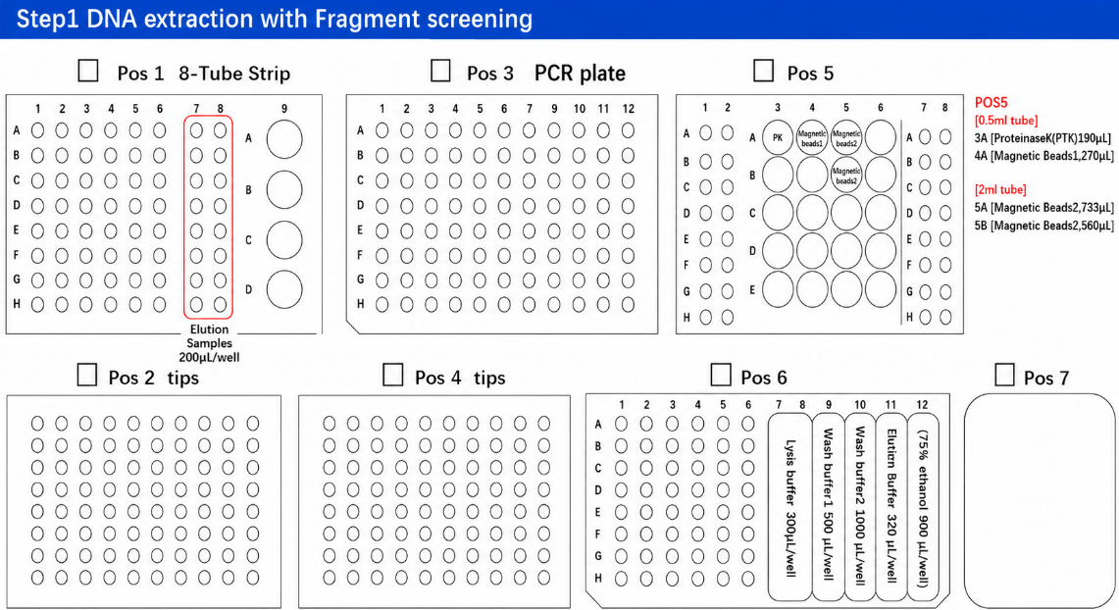
☐ Post clean (Cf-WI-T-BM18-01)
ขั้นตอนการเตรียมการเตรียมไลบารี่ตัวอย่าง (Library Preparation)
☐ DNA Fragment screening Product (ถ้า Freeze ค้างคืน): Thaw ที่ 4°C → Vortex + Spin down (P3) (ถ้าไม่ค้างคืน ข้ามข้อนี้)
Reagent preparation
กล่องที่ 3/3 — อยู่ที่ 4°C (ห้อง 1)
☐ Magnetic Beads: Vortex + Spin down
Tube preparation
☐ แบ่ง Magnetic Beads 740 μL ลงใน screw cap 2mL(Position 5C) |  |  |  | ☐ แบ่ง Magnetic Beads 910 μL ลงใน screw cap 2mL(Position 5D)
96-Deepwell plate preparation (ห้อง 1) |  | กล่องที่ 1/3 — อยู่ที่ -20°C → Thaw ที่ Rt จนละลายสมบูรณ์ (ไม่ควรนานเกิน 15 นาที) (ห้อง 2)
☐ End repair buffer (เหลือง)
☐ Ligation buffer (ฟ้า)
☐ PCR Ready mix (น้ำตาล)
☐ PCR primers (ม่วง)
☐ Positive / Negative Control (ถ้ามี)
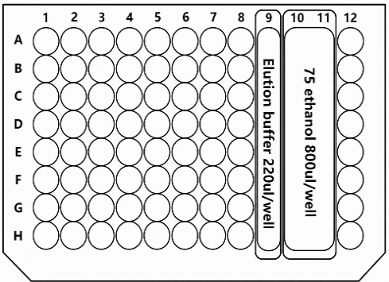 ☐ แบ่งน้ำยาลงใน 96-Deepwell plate
กล่องที่ 2/3 — อยู่ที่ -20°C → Thaw ที่ Rt ไม่ควรนานเกิน 15 นาที (ห้อง 2) (อย่าลืมเปิดฟอยล์ก่อนเข้าเครื่อง)
☐ Barcode 2 strips (ต้องหยิบให้ตรงกับที่ระบุบนแผนผังตัวอย่าง → Thaw ที่ Rt | labels ตำแหน่ง barcode ข้างหลอด ให้ตรงกับตำแหน่งที่ระบุบนสลากก่อนทำการดึงสลากด้านบนออก | vortex + spin down
NTC & PTC preparation (if needed)
Task 1 — Positive Control preparation
☐ Dilute Positive Ctrl 1:31 (3 μL control + 93 μL MilliQ) → ลงใน screw cap 0.5 mL
เตรียมลงเครื่อง MGISP-100
☐ เตรียม break away plate จำนวน 4 strip เปล่า โดย
- 2 Strip สำหรับ Library Product : lable ตำแหน่งตัวอย่างที่ข้างหลอด ระบุ Runและลำดับ Strip ให้เรียบร้อย
- 2 Strip สำหรับ Dilute barcode
☐ Vortex + Spin down ทุกน้ำยา
☐ หยิบ Enzyme (End repair enzyme + Ligase) จากกล่อง 1/3 → Spin down (เก็บไว้บน Ice box)
วางของตาม layout | Solution: NIFTY_Library preparation | Script: NIFTY_LowThroughput_LibraryPreparation_16rxns_MGISP-100_V1.0 (1-1)
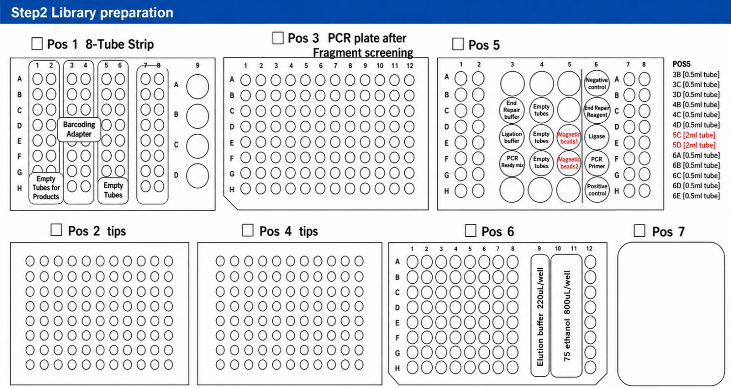 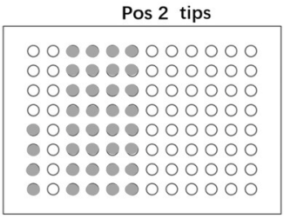
☐ นำตัวอย่าง 1–2 Strip Plate Product มาวัด QC |  |  |  | หมายเหตุ: Library product สามารถเก็บไว้ที่อุณหภูมิ -20°C

Ext. & Prep. Task List 2
 | NIPT DNA Extraction & Library Preparation Task List (with fragment screening)

ว/ด/ป ที่ปฏิบัติงาน | DD/MM/YYYY |  |  |  |  | การทดสอบ | NIPT
หมายเลย Task | Run…......../2026 |  |  |  |  | ผู้ปฏิบัติงาน
แผนผังตัวอย่าง
แบ่งตัวอย่าง 200 ไมโครลิตร ลง Strip Plate ตามตน. / ตน. 25 (NC) ใส่ MilliQ
 | Run…........ S3 |  | ✓ | Barcode | Run…........S4 |  | ✓ | Barcode
A |  |  |  | 17 |  |  |  | 25
B |  |  |  | 18 |  |  |  | 26
C |  |  |  | 19 |  |  |  | 27
D |  |  |  | 20 |  |  |  | 28
E |  |  |  | 21 |  |  |  | 29
F |  |  |  | 22 |  |  |  | 30
G |  |  |  | 23 |  |  |  | 31
H |  |  |  | 24 |  |  |  | 32
Extraction Lot no./Exp. Date
Library Lot no./Exp. Date.
ขั้นตอนการเตรียมการสกัดตัวอย่าง (Extraction)
☐ เปิดเครื่อง MGISP-100 และ Pre-clean (ประมาณ 20 นาที) ก่อนการใช้งาน (Cf-WI-T-BM18-01)
Reagent preparation
กล่องที่ 1/2 — วางที่ Rt เก็บให้พ้นแสง |  |  | กล่องที่ 2/2 — อยู่ที่ 4°C
☐ Lysis buffer |  |  | ☐ Magnetic Bead 1: วางที่อุณหภูมิห้อง 30 min |  |  |  | ☐ Elution buffer
☐ Wash buffer 1 |  |  | ☐ Magnetic Bead 2 (733 μL): วางที่อุณหภูมิห้อง 30 min
☐ Wash buffer 2: |  |  | ☐ Magnetic Bead 2 (580 μL): วางที่อุณหภูมิห้อง 30 min
☐ เตรียม MilliQ (ตน. 1 ใน TL1 / ตน. 25 ใน TL2) |  |  | ☐ เตรียม 75% Ethanol ตามปริมาตรที่ต้องการใช้ (Cf-WI-T-BM18-01)
96-Deepwell plate preparation
☐ Protease K: แบ่ง 190 μL ลงใน screw cap 0.5 mL (กล่อง 2/2 อยู่ที่ 4°C)
☐ Magnetic Bead 1: แบ่ง 270 μL ลงใน screw cap 0.5 mL → vortex + spin down
☐ Magnetic Bead 2: แบ่ง 733 μL ลงใน screw cap 2 mL → vortex + spin down
☐ Magnetic Bead 2: แบ่ง 580 μL ลงใน screw cap 2 mL → vortex + spin down
☐ แบ่งน้ำยาลงใน 96-Deepwell plate

วางของตาม layout | Solution: NIFTY_Library preparation Script:NIFTY_LowThroughtput_DNAExtraction
หมายเหตุ: DNA ที่สกัดแล้วสามารถเก็บที่อุณหภูมิ -20°C ได้ (อย่าลืมซีลเพลตด้วยพลาสติกฟอยด์)
หากดำเนินการต่อ ให้นำ skirted PCR plate (POS3) และกล่องทิป 250 μL (POS2) ไปใช้ในขั้นตอนถัดไป
☐ Post clean (Cf-WI-T-BM18-01)
ขั้นตอนการเตรียมการไลบารี่ตัวอย่าง (Library Preparation)
☐ DNA Fragment screening Product (ถ้า Freeze ค้างคืน): Thaw ที่ 4°C → Vortex + Spin down (P3) (ถ้าไม่ค้างคืน ข้ามข้อนี้)
Reagent preparation
กล่องที่ 3/3 — อยู่ที่ 4°C (ห้อง 1)
☐ Magnetic Beads: Vortex + Spin down
Tube preparation
☐ แบ่ง Magnetic Beads 740 μL ลงใน screw cap 2mL(Position 5C) |  |  |  | ☐ แบ่ง Magnetic Beads 910 μL ลงใน screw cap 2mL(Position 5D)
96-Deepwell plate preparation (ห้อง 1) |  | กล่องที่ 1/3 — อยู่ที่ -20°C → Thaw ที่ Rt จนละลายสมบูรณ์ (ไม่ควรนานเกิน 15 นาที) (ห้อง 2)
☐ End repair buffer (เหลือง)
☐ Ligation buffer (ฟ้า)
☐ PCR Ready mix (น้ำตาล)
☐ PCR primers (ม่วง)
☐ Positive / Negative Control (ถ้ามี)
☐ แบ่งน้ำยาลงใน 96-Deepwell plate
กล่องที่ 2/3 — อยู่ที่ -20°C → Thaw ที่ Rt ไม่ควรนานเกิน 15 นาที (ห้อง 2) (อย่าลืมเปิดฟอยล์ก่อนเข้าเครื่อง)
☐ Barcode 2 strips (ต้องหยิบให้ตรงกับที่ระบุบนแผนผังตัวอย่าง → Thaw ที่ Rt | labels ตำแหน่ง barcode ข้างหลอด ให้ตรงกับตำแหน่งที่ระบุบนสลากก่อนทำการดึงสลากด้านบนออก | vortex + spin down
NTC & PTC preparation (if needed)
Task 2 — Negative Control preparation
☐ Dilute Negative Ctrl 1:31 (3 μL control + 93 μL MilliQ) → ลงใน screw cap 0.5 mL
เตรียมลงเครื่อง MGISP-100
☐ เตรียม break away plate จำนวน 4 strip เปล่า โดย
- 2 Strip สำหรับ Library Product : lable ตำแหน่งตัวอย่างที่ข้างหลอด ระบุ Runและลำดับ Strip ให้เรียบร้อย
- 2 Strip สำหรับ Dilute barcode
☐ Vortex + Spin down ทุกน้ำยา
☐ หยิบ Enzyme (End repair enzyme + Ligase) จากกล่อง 1/3 → Spin down (เก็บไว้บน Ice box)
วางของตาม layout | Solution: NIFTY_Library preparation | Script: NIFTY_LowThroughput_LibraryPreparation_16rxns_MGISP-100_V1.0 (1-1)

☐ นำตัวอย่าง 1–2 Strip Plate Product มาวัด QC |  |  |  | หมายเหตุ: Library product สามารถเก็บไว้ที่อุณหภูมิ -20°C

Ext. & Prep. Task List 3
 | NIPT DNA Extraction & Library Preparation Task List (with fragment screening)

ว/ด/ป ที่ปฏิบัติงาน | DD/MM/YYYY |  |  |  |  | การทดสอบ | NIPT
หมายเลย Task | Run…......../2026 |  |  |  |  | ผู้ปฏิบัติงาน
แผนผังตัวอย่าง
แบ่งตัวอย่าง 200 ไมโครลิตร ลง Strip Plate ตามตน. / ตน. 40 (BC) ใส่ MilliQ
 | Run…........ S5 |  | ✓ | Barcode | Run…........S6 |  | ✓ | Barcode
A |  |  |  | 33 |  |  |  | 41
B |  |  |  | 34 |  |  |  | 42
C |  |  |  | 35 |  |  |  | 43
D |  |  |  | 36 |  |  |  | 44
E |  |  |  | 37 |  |  |  | 45
F |  |  |  | 38 |  |  |  | 46
G |  |  |  | 39 |  |  |  | 47
H |  |  |  | 40 |  |  |  | 48
Extraction Lot no./Exp. Date
Library Lot no./Exp. Date.
ขั้นตอนการเตรียมการสกัดตัวอย่าง (Extraction)
☐ เปิดเครื่อง MGISP-100 และ Pre-clean (ประมาณ 20 นาที) ก่อนการใช้งาน (Cf-WI-T-BM18-01)
Reagent preparation
กล่องที่ 1/2 — วางที่ Rt เก็บให้พ้นแสง |  |  | กล่องที่ 2/2 — อยู่ที่ 4°C
☐ Lysis buffer |  |  | ☐ Magnetic Bead 1: วางที่อุณหภูมิห้อง 30 min |  |  |  | ☐ Elution buffer
☐ Wash buffer 1 |  |  | ☐ Magnetic Bead 2 (733 μL): วางที่อุณหภูมิห้อง 30 min
☐ Wash buffer 2: |  |  | ☐ Magnetic Bead 2 (580 μL): วางที่อุณหภูมิห้อง 30 min
☐ เตรียม MilliQ (ตน. 1 ใน TL1 / ตน. 25 ใน TL2) |  |  | ☐ เตรียม 75% Ethanol ตามปริมาตรที่ต้องการใช้ (Cf-WI-T-BM18-01)
96-Deepwell plate preparation
☐ Protease K: แบ่ง 190 μL ลงใน screw cap 0.5 mL (กล่อง 2/2 อยู่ที่ 4°C)
☐ Magnetic Bead 1: แบ่ง 270 μL ลงใน screw cap 0.5 mL → vortex + spin down
☐ Magnetic Bead 2: แบ่ง 733 μL ลงใน screw cap 2 mL → vortex + spin down
☐ Magnetic Bead 2: แบ่ง 580 μL ลงใน screw cap 2 mL → vortex + spin down
☐ แบ่งน้ำยาลงใน 96-Deepwell plate
วางของตาม layout | Solution: NIFTY_Library preparation Script:NIFTY_LowThroughtput_DNAExtraction
หมายเหตุ: DNA ที่สกัดแล้วสามารถเก็บที่อุณหภูมิ -20°C ได้ (อย่าลืมซีลเพลตด้วยพลาสติกฟอยด์)
หากดำเนินการต่อ ให้นำ skirted PCR plate (POS3) และกล่องทิป 250 μL (POS2) ไปใช้ในขั้นตอนถัดไป

☐ Post clean (Cf-WI-T-BM18-01)
ขั้นตอนการเตรียมการไลบารี่ตัวอย่าง (Library Preparation)
☐ DNA Fragment screening Product (ถ้า Freeze ค้างคืน): Thaw ที่ 4°C → Vortex + Spin down (P3) (ถ้าไม่ค้างคืน ข้ามข้อนี้)
Reagent preparation
กล่องที่ 3/3 — อยู่ที่ 4°C (ห้อง 1)
☐ Magnetic Beads: Vortex + Spin down
Tube preparation
☐ แบ่ง Magnetic Beads 740 μL ลงใน screw cap 2mL(Position 5C) |  |  |  | ☐ แบ่ง Magnetic Beads 910 μL ลงใน screw cap 2mL(Position 5D)
96-Deepwell plate preparation (ห้อง 1) |  | กล่องที่ 1/3 — อยู่ที่ -20°C → Thaw ที่ Rt จนละลายสมบูรณ์ (ไม่ควรนานเกิน 15 นาที) (ห้อง 2)
☐ End repair buffer (เหลือง)
☐ Ligation buffer (ฟ้า)
☐ PCR Ready mix (น้ำตาล)
☐ PCR primers (ม่วง)
☐ Positive / Negative Control (ถ้ามี)
☐ แบ่งน้ำยาลงใน 96-Deepwell plate
กล่องที่ 2/3 — อยู่ที่ -20°C → Thaw ที่ Rt ไม่ควรนานเกิน 15 นาที (ห้อง 2) (อย่าลืมเปิดฟอยล์ก่อนเข้าเครื่อง)
☐ Barcode 2 strips (ต้องหยิบให้ตรงกับที่ระบุบนแผนผังตัวอย่าง → Thaw ที่ Rt | labels ตำแหน่ง barcode ข้างหลอด ให้ตรงกับตำแหน่งที่ระบุบนสลากก่อนทำการดึงสลากด้านบนออก | vortex + spin down
NTC & PTC preparation (if needed)
Task 3 —
☐ Dilute Negative Ctrl 1:31 (3 μL control + 93 μL MilliQ) → ลงใน screw cap 0.5 mL
เตรียมลงเครื่อง MGISP-100
☐ เตรียม break away plate จำนวน 4 strip เปล่า โดย
- 2 Strip สำหรับ Library Product : lable ตำแหน่งตัวอย่างที่ข้างหลอด ระบุ Runและลำดับ Strip ให้เรียบร้อย
- 2 Strip สำหรับ Dilute barcode
☐ Vortex + Spin down ทุกน้ำยา
☐ หยิบ Enzyme (End repair enzyme + Ligase) จากกล่อง 1/3 → Spin down (เก็บไว้บน Ice box)
วางของตาม layout | Solution: NIFTY_Library preparation | Script: NIFTY_LowThroughput_LibraryPreparation_16rxns_MGISP-100_V1.0 (1-1)

☐ นำตัวอย่าง 1–2 Strip Plate Product มาวัด QC |  |  |  | หมายเหตุ: Library product สามารถเก็บไว้ที่อุณหภูมิ -20°C

